Hoja1
DISEÑO DE PUENTE VEHICULAR DE 20 M DE LONGITUD Y 8.40 M DE ANCHO, CASERÍO BUENOS AIRES, IXCHIGUÁN, SAN MARCOS
 | Diseño de la superestructura del puente vehicular en caserío buenos aires, ixchiguán
 | Parámetros de Diseño
 | Parámetros de diseño para el puente en caserío buenos aires, Ixchiguán
 | Parámetro | Valor
 | Longitud del puente (L) | 20.00 m
 | Ancho de carriles | 3.60 m x 2 = 7.20 m
 | Ancho de barandas | 0.60 m cada lado
 | Ancho total del puente | 8.40 m
 | Número de vigas | 3
 | Luz libre entre vigas | 2.70 m
 | Carga viva | HL-93
 | Peso volumétrico del concreto | 2400 kg/m³
 | Peso del asfalto | 2100 kg/m³
 | Recubrimiento | 2.5 cm
 | f'c (Esfuerzo del concreto) | 281 kg/cm²
 | fy (Esfuerzo del acero) | 4200 kg/cm²

 | Diseño de Losa
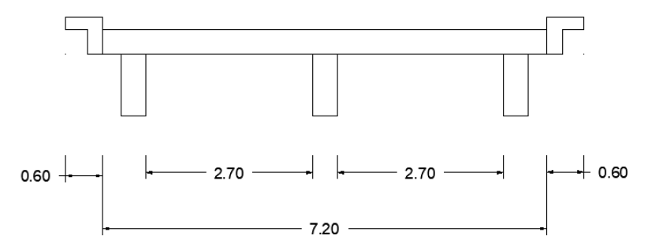

 | L= Luz Libre | 2.7

 | Espesor de Losa
 | t=((1.2 * (L + 3.05)) / 30); 2)
 | t= | 0.23

 | Calculo de momentos
 | Integración de Cargas

 | Wcm, sobre la losa = Wlosa + Wbarandales

 | Integración de Carga Muerta
 | Wcm, sobre la losa = Wlosa + Wbarandales
 | Peso losa (Wlosa) | *2400*0.25*1 | 600 kg/m
 | Peso barandales |  | 40 kg/m
 | Carga total (Wcm) | 600+40 | 640 kg/m

 | Momento por carga muerta

 | Los momentos por carga muerta se calculan por la fórmula propuesta por el ACI:
 | Carga (W) | 640 | 640 kg/m
 | Longitud Voladizo (L_vol) | 1.175 | 1.175 m
 | Longitud Vigas (L_vig) | 3.1 | 3.10 m
 | Momento Voladizo | (640 * (1.175)^2) / 2 | 441.8 kg-m
 | Momento Vigas | (640 * (3.1)^2) / 10 | 615.04 kg-m
 | Mcm= 615.04 kg/m.

 | Integración de Carga Viva
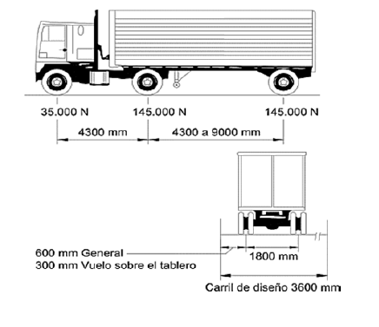

 | Momento Carga Viva

 | Según AASHTO el momento por carga viva está dado por la siguiente fórmula:

 | Luz entre vigas (m) |  |  | 3.10 m
 | Carga (T) |  |  | 14.5 T
 | L en pies | 3.1*3.28 |  | 10.168 pies
 | P en lb | 14.5*2204.62 |  | 31,966.99 lb
 | MCVMCV​ (lb-pie) | (0.8 * (10.168 + 2) / 32) * 31966.99 |  | 9,724.33 lb-pie
 | MCVMCV​ (kg-m) | 9724.33 * 0.138255 |  | 1,345.70 kg-m

 | Momento debido al impacto

 | El momento de impacto debe ser menor o igual al 30% de la misma carga viva, según AASHTO 3.8.2.1 edición 1996, se calcula mediante la siguiente fórmula:

 | Distancia entre apoyos (S) |  |  | 3.10 m
 | Fracción de Impacto (I) | 15.24 / (3.1 + 38) |  | 0.37 (37%)
 | Factor de Impacto Final | SI(0.37 > 0.30, 1.30, 1 + .37) |  | 1.3

 | Momento último sobre la losa

 | Según AASHTO 1.2.22, la fórmula está integrada de la siguiente manera:

 | Momento por carga muerta (MCMMCM​) |  | 615 kg-m
 | Momento por carga viva (MCVMCV​) |  | 1,345.7 kg-m
 | Factor de impacto (II) |  | 1.3
 | Altura de losa (hh) |  | 25 cm
 | Recubrimiento |  | 2.5 cm
 | Diámetro varilla (#6) |  | 1.91 cm
 | Resultados
 | Momento último (MuMu​) | 1.3 * (615 + (5/3) * (1345.7 * 1.3)) | 4,589.89 kg-m
 | Peralte efectivo (dd) | 25 - 2.5 - (1.91 / 2) | 21.55 cm

 | Cálculo de refuerzo cama inferior

 | Datos Entrada
 | Factor de reducción (Φ) |  |  | 0.85 | -
 | Momento último (Mu) |  |  | 458,989.00 | kg-cm
 | Peralte efectivo positivo (d+) |  |  | 21.55 | cm
 | Peralte efectivo negativo (d-) |  |  | 19.05 | cm
 | Ancho de losa (b) |  |  | 100 | cm
 | Resistencia del concreto (f'c) |  |  | 281 | kg/cm²
 | Resistencia del acero (fy) |  |  | 2,810 | kg/cm²
 | CÁLCULO DE ACERO
 | Acero negativo (As-) | (0.85×281×100/2810)×[19.05-√(19.05²-(2×458989)/(0.85×0.85×281×100))] |  | 9.15 | cm²
 | Acero positivo (As+) | (0.85×281×100/2810)×[21.55-√(21.55²-(2×458989)/(0.85×0.85×281×100))] |  | 10.43 | cm²
 | REQUISITOS ACI 318-14
 | Acero mínimo (As_min) | (14.1×100×21.55)/2810 |  | 10.81 | cm²
 | Acero máximo (As_max) | (0.5×0.85²×281/2810)×[6115/(6115+2810)]×100×21.55 |  | 53.33 | cm²
 | VERIFICACIÓN
 | Cumple As_max ≥ As_min? | 53.33 ≥ 10.81 |  | Sí cumple | -
 | DETALLES DE ARMADO
 | Diámetro varilla #6 |  |  | 1.91 | cm
 | Área varilla #6 |  |  | 2.85 | cm²
 | Separación de varillas | 100/(As_min/Área_varilla) → 100/(10.81/2.85) |  | 25 | cm
 | SOLUCIÓN FINAL |  |  | Varillas #6 @25cm | -

 | Para armado final se propone varillas #6 @25cm en cama inferior de losa. o Refuerzo

 | Refuerzo longitudinal (Asl)

 | Longitud efectiva de losa (Li) | 7.2 |  | 7.2 | m
 | Porcentaje calculado | 81% | (2.2/√6)*100 | 81%
 | Límite AASHTO (67%) | 67% |  | 67%
 | Verificación | No cumple | 81% > 67% → Usar 67% | - | -
 | Acero longitudinal requerido (Asl) | 7.24 | 0.67 * As transversal = 0.67 * 10.81 | 7.24 | cm²

 | Propuesta de Armado Longitudinal

 | Diámetro varilla #5 |  |  | 1.59 | cm
 | Área por varilla #5 |  |  | 1.98 | cm²
 | Cantidad requerida |  | 7.24 / 1.98 | 3.66 | varillas
 | Cantidad adoptada |  | Redondeo al entero superior | 4 | varillas
 | Separación calculada |  | 100 cm / 4 varillas | 25 | cm
 | Armado final | #5 @ 25cm | - | #5 @ 0.25m | -

 | Resumen de Armado Propuesto

 | Tipo de Refuerzo | Diámetro | Separación | Cantidad | Ubicación
 | Transversal (As) | #6 | 25 cm | - | Cama inferior
 | Longitudinal (Asl) | #5 | 25 cm | 4 | Ambas camas

 | Diseño de Vigas

 | Integración de Cargas y Momento Último para Vigas

 | Momento por carga muerta | Mcm |  | 120.06 | Ton-m
 | Momento por carga viva | Mcv |  | 63.46 | Ton-m
 | Factor de impacto | I |  | 0.29
 | Momento último (Mu) | Mu | 1.3×(Mcm+53×(Mcv×I))1.3×(Mcm​+35​×(Mcv​×I)) | 195.95203 | Ton-m

 | Datos para Cálculo de Refuerzo Viga

 | Diámetro varilla #8 | 2.54 | cm
 | Área varilla #8 | 5.07 | cm²
 | Recubrimiento | 0.05 | m
 | Altura de viga (h) | 1.3 | m
 | Base de viga (b) | 0.4 | m
 | f'c del concreto | 281 | kg/cm²
 | fy del acero | 4,200 | kg/cm²
 | Peralte efectivo (d) | 123.75 | cm

 | Cálculo de Acero Requerido y Máximo
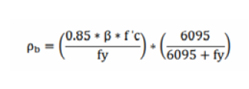

 | Acero requerido (As) | 0.85×f′c×bfy(d−d2−Mu0.425×ϕ×f′c×b)fy​0.85×f′c×b​(d−d2−0.425×ϕ×f′c×bMu​​​) |  | 48.55 | cm²
 | Acero máximo (As_max) | 0.5×Pb×b×d0.5×Pb​×b×d |  | 74.236 | cm²
 | Chequeo | Asmax≥AsreqAsmax​≥Asreq​ → 74.236≥48.5574.236≥48.55 |  | ✔ Cumple
 | Donde:
 | Pb=(0.85×0.85×2814200)×(60956095+4200)=0.03Pb​=(42000.85×0.85×281​)×(6095+42006095​)=0.03

 | Distribución y Armado Final

 | Ubicación | Cantidad Varillas #8 | Área Total (cm²) | Detalle
 | Cama superior | 4 | 20.28 | 33% del As requerido
 | Cama inferior (apoyo) | 5 | 25.35 | 50% del As requerido
 | Cama inferior (L/2) | 5 | 25.35 | Restante del As requerido
 | Refuerzo adicional | 6 varillas #4 | 7.62 | Centrado en viga

 | Resumen de Armado
 | Elemento | Diámetro | Cantidad | Separación | Normativa
 | Varillas longitudinales | #8 | 10 | - | ACI 318-14
 | Estribos (confinados) | #4 | - | 5 cm | ACI 318-14
 | Estribos (no confinados) | #4 | - | 30 cm | ACI 318-14

 | Diseño a corte de viga
 | fy = | 4200kg/𝑐𝑚2
 | d = | 103.73cm
 | Varilla #4
 | Diámetro de varilla | 1.27cm
 | Área de varilla | 1.27𝑐𝑚2
 | Corte por carga muerta Vcm= | 𝟒,𝟐𝟏𝟗.𝟑𝟎𝒌𝒈
 | Corte por carga viva Vcv= | 16513.33kg
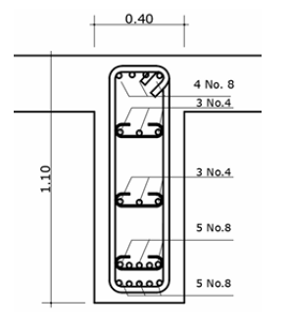

 | Calculo del Cortante Ultimo

 | Corte por carga muerta (Vcm) | - | 24,219.30 | 24,219.30 | kg
 | Corte por carga viva (Vcv) | - | 16,513.33 | 16,513.33 | kg
 | Factor de impacto (I) | - | 1.29 | 1.29 | -
 | Cortante último (Vu) | 1.3×(Vcm+53×(Vcv×I))1.3×(Vcm+35​×(Vcv×I)) | 1.3×(24,219.30+53×(16,513.33×1.29))1.3×(24,219.30+35​×(16,513.33×1.29)) | 77,552.10 | kg

 | Diseño de Estribos #4
 | Área confinada | 2H2H | 2×1.30 m2×1.30m | 2.60 m | ACI 318-14
 | Separación requerida | Av×fy×dVuVu​Av​×fy​×d​ | 1.27×4,200×123.7377,552.1077,552.101.27×4,200×123.73​ | 8.51 cm | ACI 318-14
 | Separación adoptada | - | Redondeo conservador | 5 cm | -
 | Separación máxima | min⁡(d2,30 cm)min(2d​,30cm) | min⁡(51.87,30)min(51.87,30) | 30 cm | ACI 318-14

 | Distribución de Estribos en Viga de 20.00 m
 | Longitud | Tipo de Estribo | Separación | Cantidad | Fórmula de Cálculo
 | Área confinada | 2.60 m | #4 @ 5 cm | 5 cm | 52 estribos | 260 cm5 cm=525cm260cm​=52
 | Área no confinada | 14.80 m | #4 @ 30 cm | 30 cm | 49 estribos | 1,480 cm30 cm≈4930cm1,480cm​≈49
 | Total | 20.00 m | - | - | 101 estribos | -

 | Resumen de armado Final
 | Elemento | Detalle | Especificación | Observaciones
 | Estribos zona confinada | #4 @ 5 cm | 2.60 m desde cada apoyo | Máxima resistencia a cortante
 | Estribos zona central | #4 @ 30 cm | Resto de la viga | Cumple separación máxima (ACI 318-14)
 | Varillas longitudinales | 5 #8 | - | Refuerzo principal

 | Diagrama distribución
 | [Apoyo]=====|-----------------------|=====[Apoyo]
 | #4 @5cm #4 @30cm (14.8 m) #4 @5cm

